Apresentação
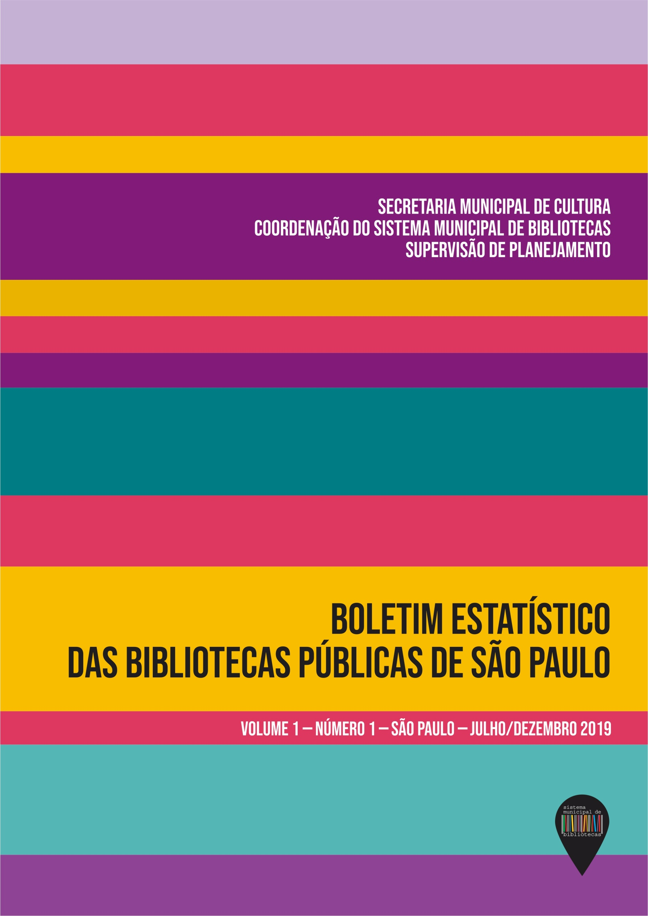 Este arquivo é parte integrante do Boletim Estatístico das Bibliotecas Públicas de São Paulo (v. 1, n. 1, , jul./dez. 2019), publicado pela Secretaria Municipal de Cultura da Prefeitura de São Paulo. O arquivo é composto por um conjunto de cinco tabelas e a relação dos serviços municipais de leitura, que apresentam, nesta versão em Excel, os mesmos dados contidos nas tabelas e relação correspondentes disponíveis na publicação, completa, disponibilizada na versão Portable Document Format (Adobe Systems). A publicação completa, em "pdf", contém ainda apresentação, seção dedicada aos comentários analíticos, nota metodológica, e referências, incluindo as fontes primárias para os dados apresentados nas tabelas, e as referências completas sobre as fontes. Este arquivo substitui o original, que continha incorreções textuais; nenhum número foi alterado (julho de 2020).

